CP01
 | CASO | Validar que se realice una copia exitosa de la información registrada en la entrada.
 |  | VUCEPERPAM-8058 | CP01

 | ROL | Navegador: CHROME
 |  | Rol: CP.Administrado.Supervisor,

 | EVIDENCIA DEL CASO

 | P1. Ingresar a la página de la VUCE

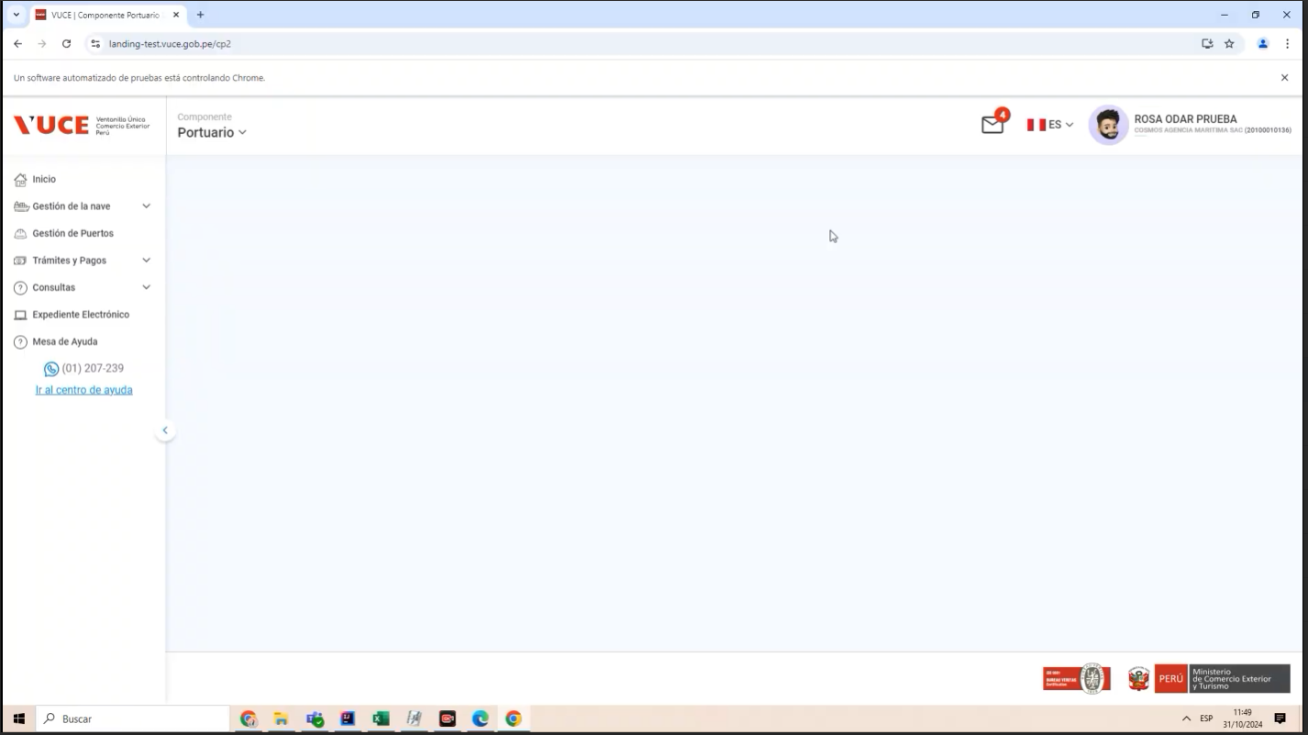

 | P2. Ingresar al Menú Gestión de la Nave /submenu Gestion del DUE

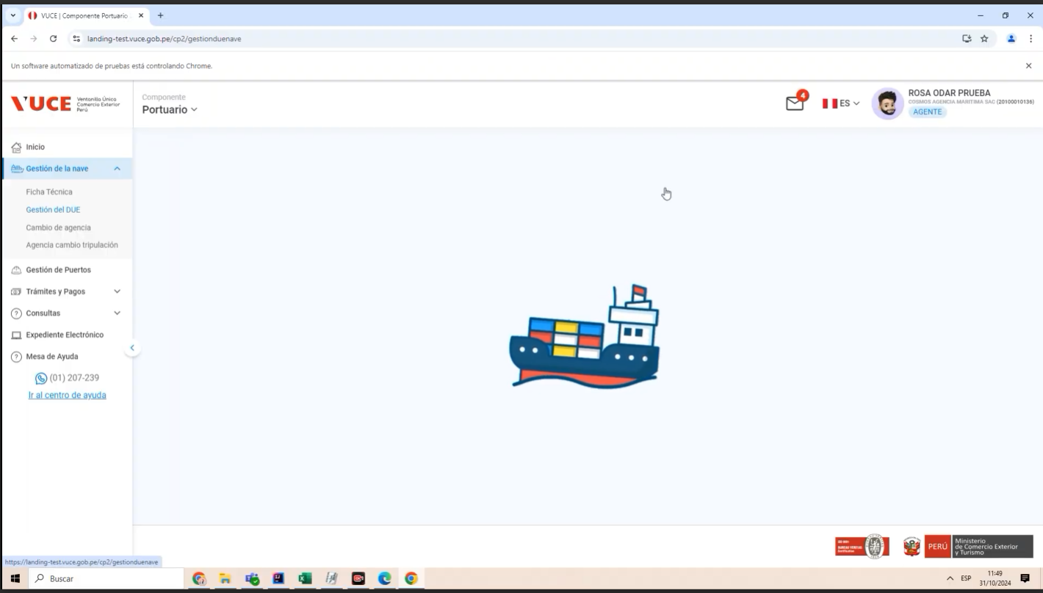

 | P3. Seleccionar Icono Tres Puntos del registro de la DUE

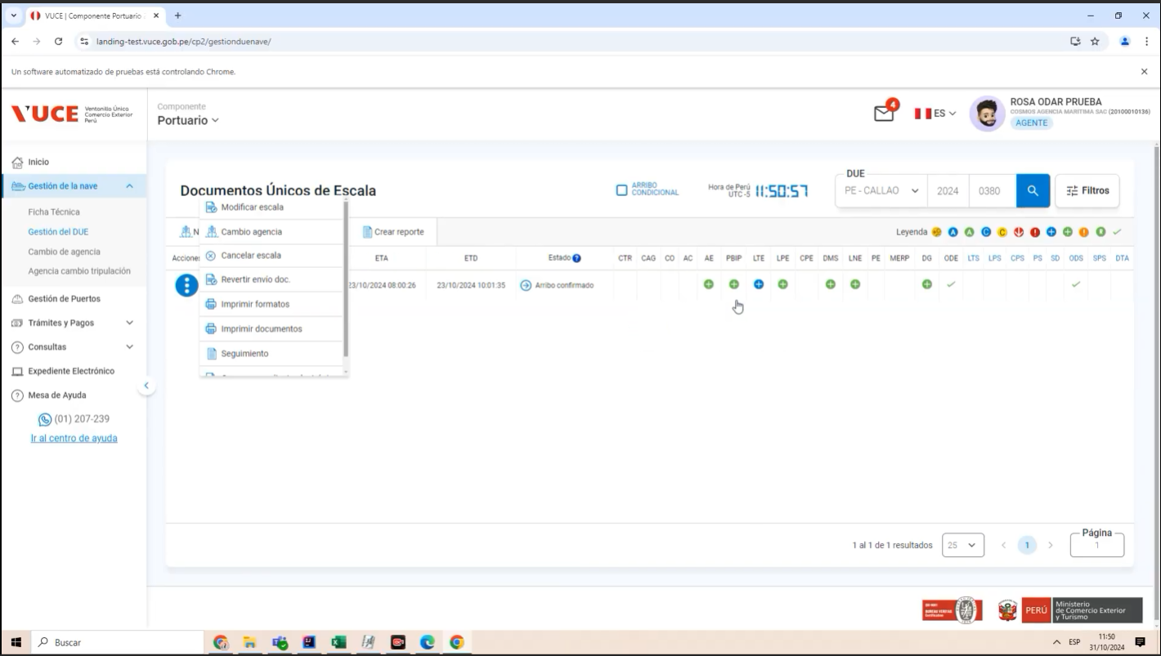

 | P4. Selecciona Modificar Escala.

 | P5. Clic en la pestaña detalle Anuncio de escala
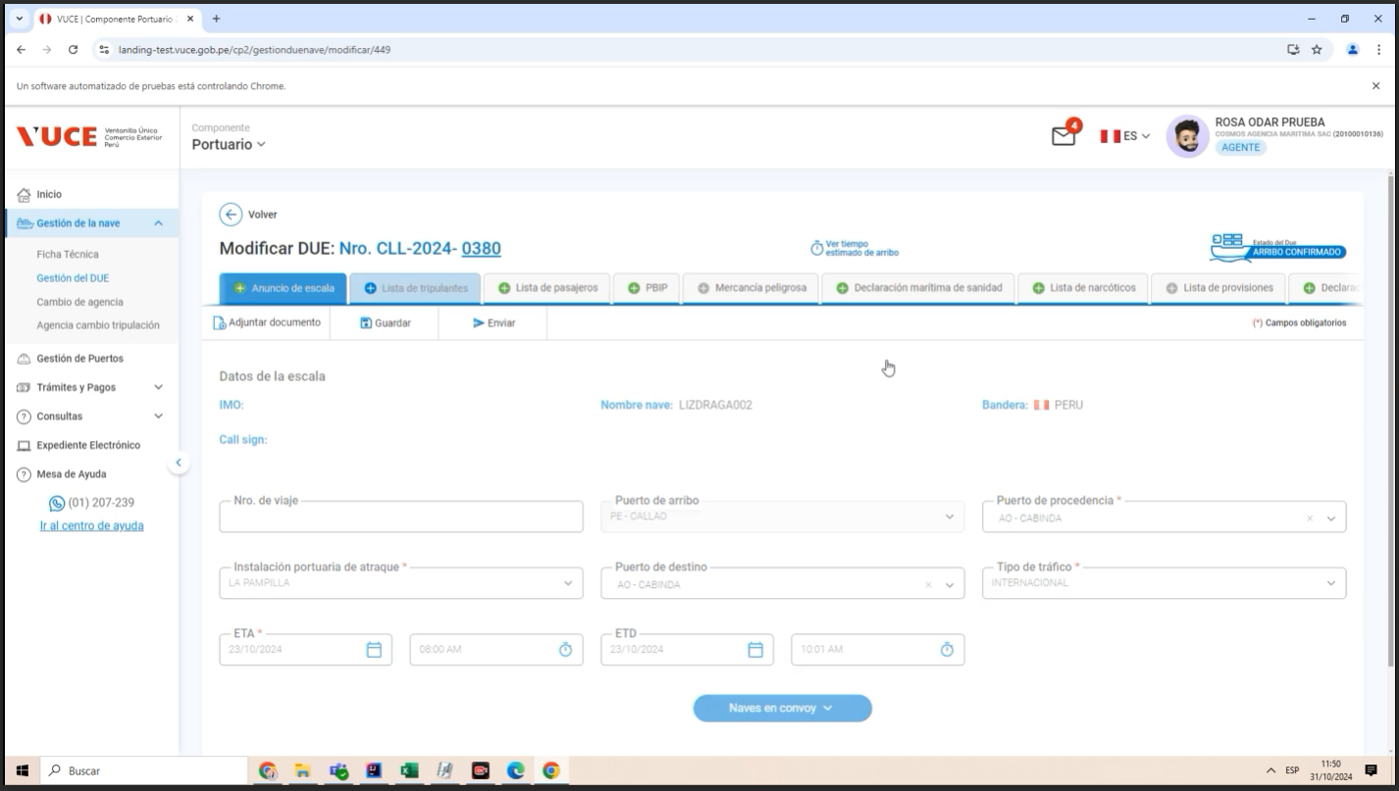

 | P6 Ingresar a lista de tripulantes

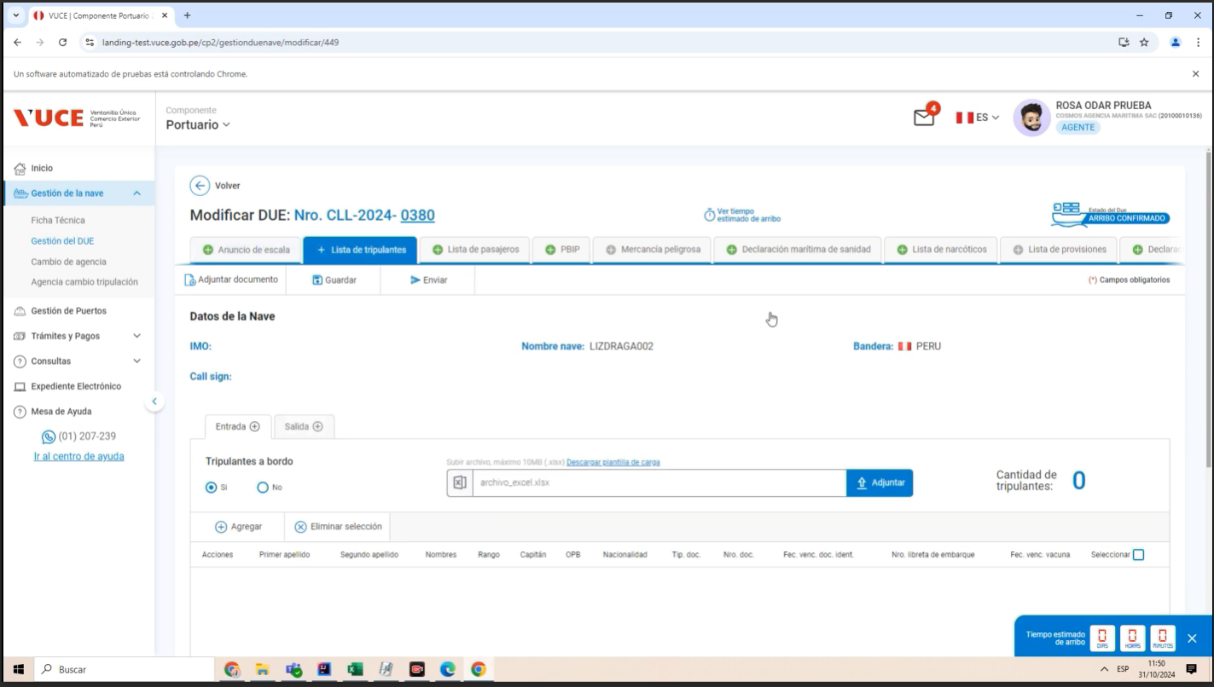
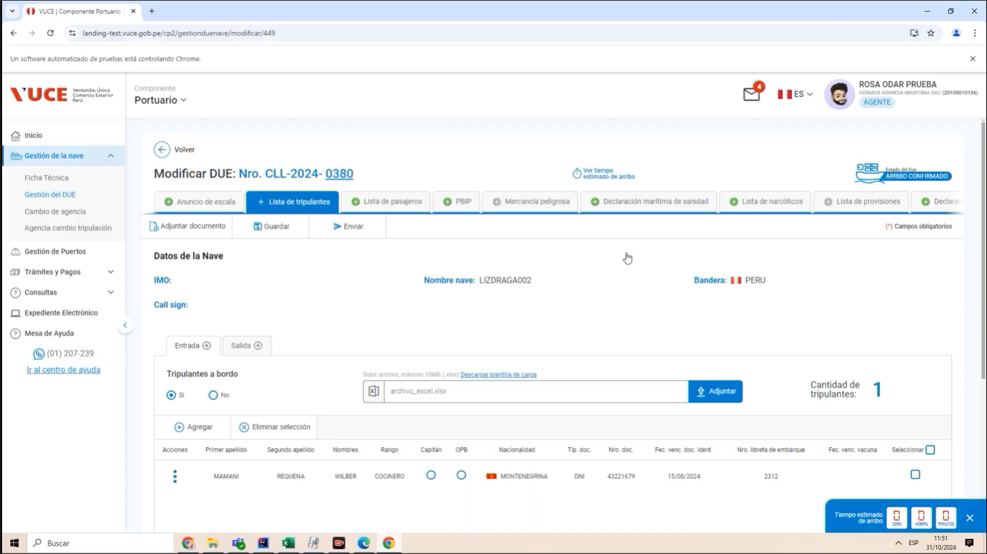

 | P4 Clic en copiar
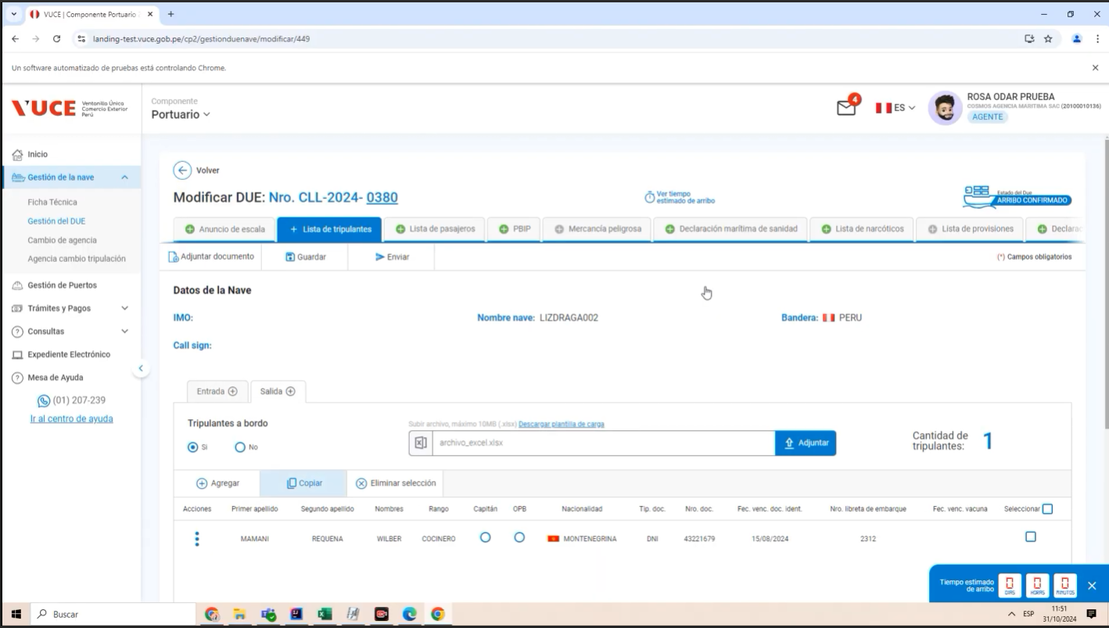
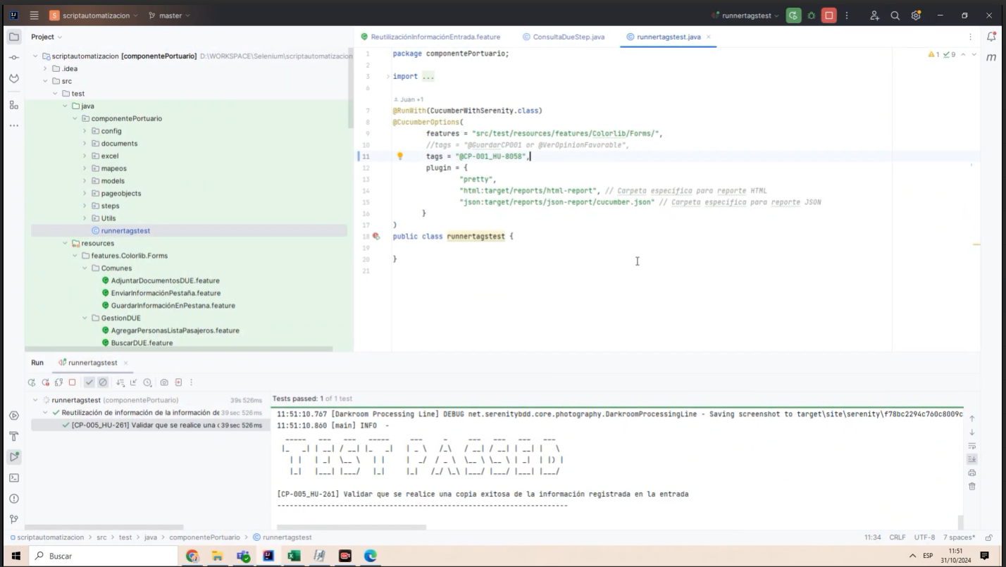

RESULTADO ESPERADO : |  | CONFORME

